Sheet2
海印中心24层办公家具清单
序号 | 产品区域 | 产品名称 | 参考图片 | 产品描述 | 数量 | 单价（RMB) | 金额(RMB)
1、公共办公区（32人）
1 |  | 工作位 |  | 规格：1200W*1200D*1200H 屏风：采用D32落地屏风，台上带120H线槽+抗污绒布，优质铝合金边框，厚度达1.2MM； 面板：基材采用E1级环保高密度防火板饰面，每立方要求达到700KG，防火达到B1级； 台架：钢架要求电解板静电喷金属漆，激光切割点焊，无节点，静电喷涂工艺，附着力强，不脱漆； 颜色： | 24
2 |  | 活动三斗柜 | 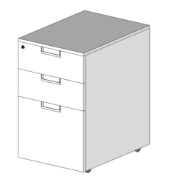 | 规格：400W*550H*600H 面板：基材使用E1级环保高密度防火板饰面，封弯曲边，每立方要求达到700KG，防火达到B1级； 抽面：三抽门，内扣手带锁，活动轮； 配件：海福乐五金配件，阻尼导轨。 颜色：可选 | 24
3 |  | 员工椅 |  | 面料：美国“INTERFACE”公司，原厂进口，布料均采用3M防污处理及美国加州防火处理（即不助燃处理）。3M包括防油污，防水，防磨损及抗尘埃。 海绵：采用定型（PU）海绵，密度为D53（0.053克/立方厘米），变形率小于1。3% 配件：采用韩国“三弘”牌气压棒多功能倾仰底盘功能，该气压棒在正常使用下能承受20万次的循环加压而不出现金属疲劳。 尼龙五爪：由NYLON66加23%玻璃纤维注塑而成，可承受1136KG的压力（静止）。 塑胶配件：根据台湾金皇企业提供的特殊配方而生产，确保所有塑胶零件均可耐温-34摄氏度而不会变形，脆裂等现象。 颜色：可选 | 24
4 |  | 文件高柜 |  | 规格：2100*450*2500 面材：采用0.6MM厚进口实木皮贴面，厚度60MM，胡桃木色，实木封边； 基材：国际E1级环保高密度纤维板，确保甲醛之排放达至安全水平，所有板材均做防虫、防腐、抗氧化处理 油漆：系德国“易涂宝”油漆，五底三面11道工艺； 配件：海福乐五金配件 颜色：： | 1
5 |  | 文件高柜 |  | 规格：4850*450*2500 面材：采用0.6MM厚进口实木皮贴面，厚度60MM，胡桃木色，实木封边； 基材：国际E1级环保高密度纤维板，确保甲醛之排放达至安全水平，所有板材均做防虫、防腐、抗氧化处理 油漆：系德国“易涂宝”油漆，五底三面11道工艺； 配件：海福乐五金配件 颜色： | 1
6 |  | 文件高柜 |  | 规格：1900*450*2500 面材：采用0.6MM厚进口实木皮贴面，厚度60MM，胡桃木色，实木封边； 基材：国际E1级环保高密度纤维板，确保甲醛之排放达至安全水平，所有板材均做防虫、防腐、抗氧化处理 油漆：系德国“易涂宝”油漆，五底三面11道工艺； 配件：海福乐五金配件 颜色： | 1
7 |  | 文件高柜 |  | 规格：2300*450*2500 面材：采用0.6MM厚进口实木皮贴面，厚度60MM，胡桃木色，实木封边； 基材：国际E1级环保高密度纤维板，确保甲醛之排放达至安全水平，所有板材均做防虫、防腐、抗氧化处理 油漆：系德国“易涂宝”油漆，五底三面11道工艺； 配件：海福乐五金配件 颜色： | 1
8 |  | 文件高柜 |  | 规格：3140*450*2500 面材：采用0.6MM厚进口实木皮贴面，厚度60MM，胡桃木色，实木封边； 基材：国际E1级环保高密度纤维板，确保甲醛之排放达至安全水平，所有板材均做防虫、防腐、抗氧化处理 油漆：系德国“易涂宝”油漆，五底三面11道工艺； 配件：海福乐五金配件 颜色：胡桃木面材： | 1
9 |  | 文件高柜 |  | 规格：2800*450*2500 面材：采用0.6MM厚进口实木皮贴面，厚度60MM，胡桃木色，实木封边； 基材：国际E1级环保高密度纤维板，确保甲醛之排放达至安全水平，所有板材均做防虫、防腐、抗氧化处理 油漆：系德国“易涂宝”油漆，五底三面11道工艺； 配件：海福乐五金配件 颜色： | 1
2、视频会议中心
1 |  | 会议台 | 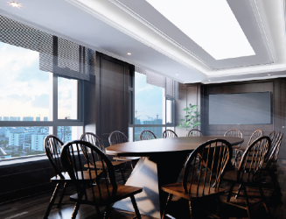 | 规格：3600*1200*760H； 面材：采用0.6MM厚进口实木皮贴面，厚度60MM，胡桃木色，实木封边； 基材：国际E1级环保高密度纤维板，确保甲醛之排放达至安全水平，所有板材均做防虫、防腐、抗氧化处理 油漆：系德国“易涂宝”油漆，五底三面11道工艺； 颜色： | 1
2 |  | 办公椅 |  | 面材：胡桃木色； 基材：国际E1级环保高密度纤维板，确保甲醛之排放达至安全水平，所有板材均做防虫、防腐、抗氧化处理 油漆：系德国“易涂宝”油漆，五底三面11道工艺； 颜色： | 12
3、主任室1/2/3/4
1 |  | 办公台 | 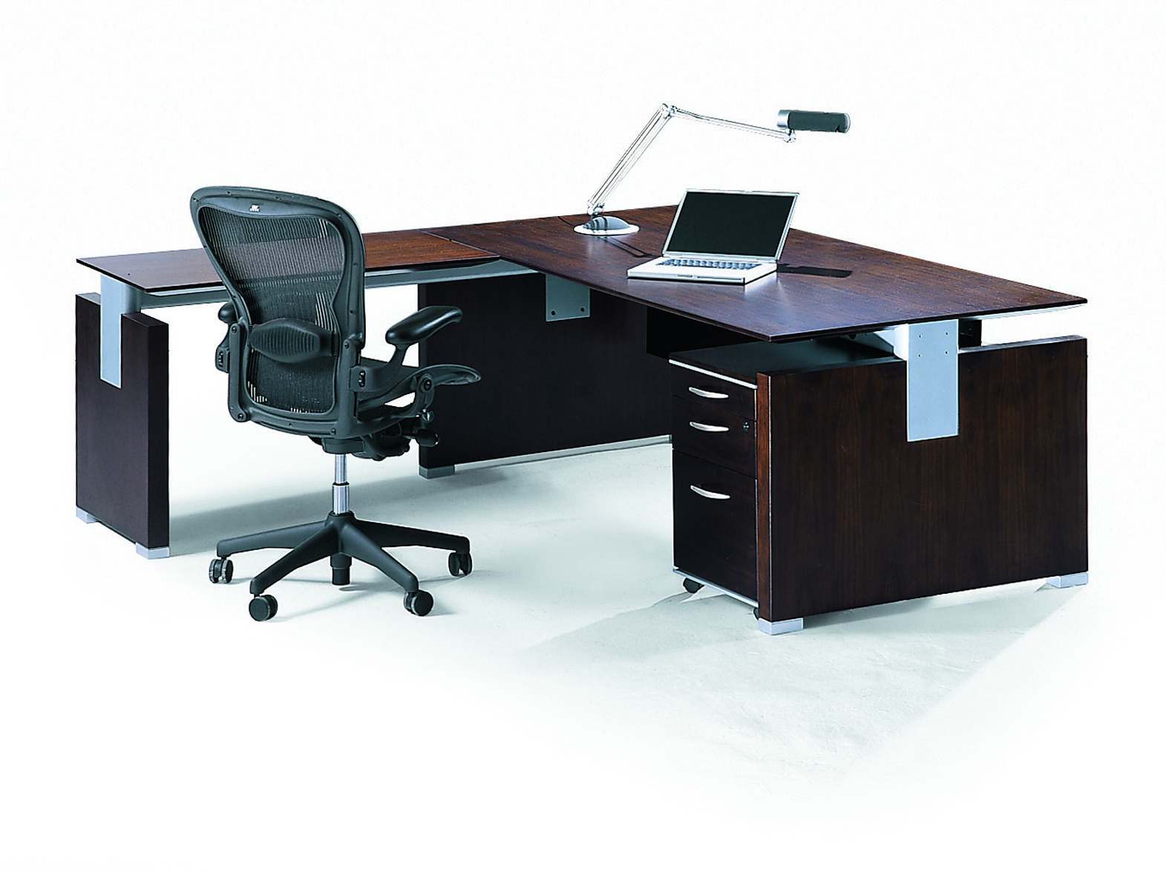 | 主台：1600*700*750H； 固定侧柜：1200*450*600H 面材：采用0.6MM厚进口实木皮贴面，厚度60MM，胡桃木色，实木封边； 基材：国际E1级环保高密度纤维板，确保甲醛之排放达至安全水平，所有板材均做防虫、防腐、抗氧化处理 油漆：系德国“易涂宝”油漆，五底三面11道工艺； 台架：电解板静电喷金属漆 ； 颜色：可选 | 4
2 |  | 办公椅 -高背、带头枕 | 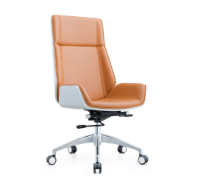 | 面料：采用意大利工艺制作，厚度1.1至1.2mm 海绵：采用定型（PU）海绵，密度为D53（0.038克/立方厘米），及珍珠棉，坐感更舒适柔软 气压棒：由韩国三弘（SHS）工厂提供 铝合金五爪：由铝合金一次模铸造成型，可承受1200KG的压力（静止），表面采用喷涂光亮处理，确保不会生锈 夹板：座垫承受部分采用12MM六层夹板压制成型 塑胶配件：根据台湾金皇企业提供的特殊配方而生产，确保所有塑胶零件均可耐温-34摄氏度而不会变形，脆裂等现象 颜色：可选 | 4
3 |  | 会客椅 | 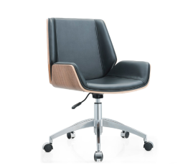 | 面料：采用意大利工艺制作，厚度1.1至1.2mm 海绵：采用定型（PU）海绵，密度为D53（0.038克/立方厘米），及珍珠棉，坐感更舒适柔软 气压棒：由韩国三弘（SHS）工厂提供 铝合金五爪：由铝合金一次模铸造成型，可承受1200KG的压力（静止），表面采用喷涂光亮处理，确保不会生锈 夹板：座垫承受部分采用12MM六层夹板压制成型 塑胶配件：根据台湾金皇企业提供的特殊配方而生产，确保所有塑胶零件均可耐温-34摄氏度而不会变形，脆裂等现象 颜色：可选 | 8
4 |  | 文件高柜 |  | 规格；2000W*450*2500H 面材：采用0.6MM厚进口实木皮贴面，厚度60MM，胡桃木色，实木封边； 基材：国际E1级环保高密度纤维板，确保甲醛之排放达至安全水平，所有板材均做防虫、防腐、抗氧化处理 油漆：系德国“易涂宝”油漆，五底三面11道工艺； 描述：上下层各含两块活动层板 配件：海福乐五金配件 颜色：可选 | 1
5 |  | 文件高柜 |  | 规格；2500W*450*2500H 面材：采用0.6MM厚进口实木皮贴面，厚度60MM，胡桃木色，实木封边； 基材：国际E1级环保高密度纤维板，确保甲醛之排放达至安全水平，所有板材均做防虫、防腐、抗氧化处理 油漆：系德国“易涂宝”油漆，五底三面11道工艺； 描述：上下层各含两块活动层板 配件：海福乐五金配件 颜色：可选 | 1
6 |  | 文件高柜 |  | 规格；2600W*450*2500H 面材：采用0.6MM厚进口实木皮贴面，厚度60MM，胡桃木色，实木封边； 基材：国际E1级环保高密度纤维板，确保甲醛之排放达至安全水平，所有板材均做防虫、防腐、抗氧化处理 油漆：系德国“易涂宝”油漆，五底三面11道工艺； 描述：上下层各含两块活动层板 配件：海福乐五金配件 颜色：可选 | 2
4、前台区
1 |  | 前台 |  | 规格：3080*800*1100H； 面材：采用0.6MM厚进口实木皮贴面，厚度60MM，胡桃木色，实木封边；大理石台面 基材：国际E1级环保高密度纤维板，确保甲醛之排放达至安全水平，所有板材均做防虫、防腐、抗氧化处理 油漆：系德国“易涂宝”油漆，五底三面11道工艺； 配件：海福乐五金配件 颜色：可选 | 1
2 |  | 员工椅 |  | 面料：美国“INTERFACE”公司，原厂进口，布料均采用3M防污处理及美国加州防火处理（即不助燃处理）。3M包括防油污，防水，防磨损及抗尘埃。 海绵：采用定型（PU）海绵，密度为D53（0.053克/立方厘米），变形率小于1。3% 配件：采用韩国“三弘”牌气压棒多功能倾仰底盘功能，该气压棒在正常使用下能承受20万次的循环加压而不出现金属疲劳。 尼龙五爪：由NYLON66加23%玻璃纤维注塑而成，可承受1136KG的压力（静止）。 塑胶配件：根据台湾金皇企业提供的特殊配方而生产，确保所有塑胶零件均可耐温-34摄氏度而不会变形，脆裂等现象。 颜色：可选 | 1
5、洽谈区
3 |  | 洽谈沙发 |  | 面料：采用意大利工艺制作，厚度1.1至1.2mm 海绵：坐垫用杜邦55#高回弹海绵，靠背用杜邦35#中密度海绵，海绵表面为鸭绒做造型处理， 木架：西南桦木脚架，木架表面油高固聚酯清漆，内置蛇形弹簧， 锰钢蛇簧加平衡线处理 颜色： | 1
4 |  | 休闲椅 |  | 面料：优质真皮（牛皮）饰面； 海绵：坐垫用杜邦55#高回弹海绵，靠背用杜邦35#中密度海绵，海绵表面为鸭绒做造型处理， 木架：西南桦木脚架，木架表面油高固聚酯清漆，内置蛇形弹簧， 锰钢蛇簧加平衡线处理 颜色： | 2
5 |  | 方茶几 |  | 采用烤漆一体成型技术，面上为黑色 | 2
6 | 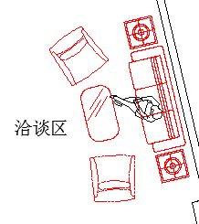 | 长茶几 | 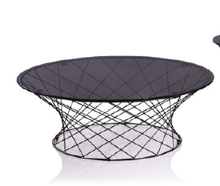 | 采用烤漆一体成型技术，面上为黑色烤漆钢化玻璃 颜色： | 1
6、开放式茶水区
1 |  | 洽谈台 | 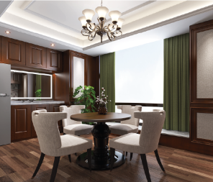 | 规格：直径1000W*760 面材：采用0.6MM厚进口实木皮贴面，厚度60MM，胡桃木色，实木封边； 基材：国际E1级环保高密度纤维板，确保甲醛之排放达至安全水平，所有板材均做防虫、防腐、抗氧化处理 油漆：系德国“易涂宝”油漆，五底三面11道工艺； 颜色： | 1
2 |  | 洽谈椅 |  | 面料：优质绒布 海绵：坐垫用杜邦55#高回弹海绵，靠背用杜邦35#中密度海绵，海绵表面为鸭绒做造型处理， 木架：西南桦木脚架，木架表面油高固聚酯清漆， 颜色： | 4
3 |  | 休闲椅 | 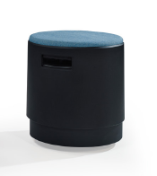 | 面料：美国“INTERFACE”公司，原厂进口，布料均采用3M防污处理及美国加州防火处理（即不助燃处理）。3M包括防油污，防水，防磨损及抗尘埃 海绵：坐垫用杜邦55#高回弹海绵，靠背用杜邦35#中密度海绵，海绵表面为鸭绒做造型处理， 木架：西南桦木脚架，木架表面油高固聚酯清漆，内置蛇形弹簧， 锰钢蛇簧加平衡线处理 颜色： | 3
4 |  | 文件高柜 |  | 规格；1700W*450*2500H 面材：采用0.6MM厚进口实木皮贴面，厚度60MM，胡桃木色，实木封边； 基材：国际E1级环保高密度纤维板，确保甲醛之排放达至安全水平，所有板材均做防虫、防腐、抗氧化处理 油漆：系德国“易涂宝”油漆，五底三面11道工艺； 描述：上下层各含两块活动层板 配件：海福乐五金配件 颜色：可选 | 1
7、教授办公室1
1 |  | 大班台 -凯撒系列 |  | 规格：2600W*1000W*760H； 面材：采用0.6MM厚进口实木皮贴面，樱桃木色，实木封边； 基材：国际E1级环保高密度纤维板，确保甲醛之排放达至安全水平，所有板材均做防虫、防腐、抗氧化处理 油漆：系德国“易涂宝”水性油漆，五底三面11道工艺； 配件：海福乐五金配件 颜色： | 1
2 |  | 大班椅 |  | 面料：采用意大利工艺制作，厚度1.1至1.2mm 海绵：采用定型（PU）海绵，密度为D53（0.038克/立方厘米），及珍珠棉，坐感更舒适柔软 气压棒：由韩国三弘（SHS）工厂提供 铝合金五爪：由铝合金一次模铸造成型，可承受1200KG的压力（静止），表面采用喷涂光亮处理，确保不会生锈 夹板：座垫承受部分采用12MM六层夹板压制成型 塑胶配件：根据台湾金皇企业提供的特殊配方而生产，确保所有塑胶零件均可耐温-34摄氏度而不会变形，脆裂等现象 颜色：可选 | 1
3 |  | 班前椅 |  | 面料：采用意大利工艺制作，厚度1.1至1.2mm 海绵：采用定型（PU）海绵，密度为D53（0.038克/立方厘米），及珍珠棉，坐感更舒适柔软 气压棒：由韩国三弘（SHS）工厂提供 铝合金五爪：由铝合金一次模铸造成型，可承受1200KG的压力（静止），表面采用喷涂光亮处理，确保不会生锈 夹板：座垫承受部分采用12MM六层夹板压制成型 塑胶配件：根据台湾金皇企业提供的特殊配方而生产，确保所有塑胶零件均可耐温-34摄氏度而不会变形，脆裂等现象 颜色：可选 | 2
4 |  | 定制异型沙发 |  | 面料：优质真皮（牛皮）饰面； 海绵：坐垫用杜邦55#高回弹海绵，靠背用杜邦35#中密度海绵，海绵表面为鸭绒做造型处理， 木架：西南桦木脚架，木架表面油高固聚酯清漆，内置蛇形弹簧， 锰钢蛇簧加平衡线处理 颜色： | 1
5 |  | 休闲椅 |  | 面料：美国“INTERFACE”公司，原厂进口，布料均采用3M防污处理及美国加州防火处理（即不助燃处理）。3M包括防油污，防水，防磨损及抗尘埃 海绵：坐垫用杜邦55#高回弹海绵，靠背用杜邦35#中密度海绵，海绵表面为鸭绒做造型处理， 木架：西南桦木脚架，木架表面油高固聚酯清漆，内置蛇形弹簧， 锰钢蛇簧加平衡线处理 颜色： | 1
6 |  | 茶几 |  | 采用烤漆一体成型技术，面上为黑色烤漆钢化玻璃 颜色： | 2
7 |  | 文件高柜 |  | 规格；4900W*450*2500H 面材：采用0.6MM厚进口实木皮贴面，胡桃木色，实木封边； 基材：国际E1级环保高密度纤维板，确保甲醛之排放达至安全水平，所有板材均做防虫、防腐、抗氧化处理 油漆：系德国“易涂宝”油漆，五底三面11道工艺； 描述：上下层各含两块活动层板 配件：海福乐五金配件 颜色：可选 | 1
8、教授办公室2
1 |  | 大班台 |  | 主台：1800*900*750H； 固定侧柜：1200*450*600H 面材：采用0.6MM厚进口实木皮贴面，厚度60MM，胡桃木色，实木封边； 油漆：系德国“易涂宝”油漆，五底三面11道工艺； 配件：海福乐五金配件 描述：配台上缓冲合金走线盒，台底封边式线槽，钢制喷涂台架+钢制挡板； 颜色：可选 | 1
2 |  | 大班椅 |  | 面料：采用意大利工艺制作，厚度1.1至1.2mm 海绵：采用定型（PU）海绵，密度为D53（0.038克/立方厘米），及珍珠棉，坐感更舒适柔软 气压棒：由韩国三弘（SHS）工厂提供 铝合金五爪：由铝合金一次模铸造成型，可承受1200KG的压力（静止），表面采用喷涂光亮处理，确保不会生锈 夹板：座垫承受部分采用12MM六层夹板压制成型 塑胶配件：根据台湾金皇企业提供的特殊配方而生产，确保所有塑胶零件均可耐温-34摄氏度而不会变形，脆裂等现象 颜色：可选 | 1
3 |  | Eames办公椅 |  | 面料：采用意大利工艺制作，厚度1.1至1.2mm 海绵：采用定型（PU）海绵，密度为D53（0.038克/立方厘米），及珍珠棉，坐感更舒适柔软 气压棒：由韩国三弘（SHS）工厂提供 铝合金五爪：由铝合金一次模铸造成型，可承受1200KG的压力（静止），表面采用喷涂光亮处理，确保不会生锈 夹板：座垫承受部分采用12MM六层夹板压制成型 塑胶配件：根据台湾金皇企业提供的特殊配方而生产，确保所有塑胶零件均可耐温-34摄氏度而不会变形，脆裂等现象 颜色：可选 | 2
4 |  | 文件高柜 |  | 规格；4900W*450*2600H 面材：采用0.6MM厚进口实木皮贴面，胡桃木色，实木封边； 基材：国际E1级环保高密度纤维板，确保甲醛之排放达至安全水平，所有板材均做防虫、防腐、抗氧化处理 油漆：系德国“易涂宝”油漆，五底三面11道工艺； 描述：上下层各含两块活动层板 配件：海福乐五金配件 颜色：可选 | 1
5 |  | 文件高柜 |  | 规格；2400W*450*2600H 面材：采用0.6MM厚进口实木皮贴面，胡桃木色，实木封边； 基材：国际E1级环保高密度纤维板，确保甲醛之排放达至安全水平，所有板材均做防虫、防腐、抗氧化处理 油漆：系德国“易涂宝”油漆，五底三面11道工艺； 描述：上下层各含两块活动层板 配件：海福乐五金配件 颜色：可选 | 1
总计： |  |  |  |  |  |  | 0.00

 |  |  |  | 工程总造价Subtotal: |  | 0.00

 | 备注： 1、以上报价为广东地区含税交货价，含送货、安装。
 | 2、产品质量以公司陈列室样品为验收标准。 |  |  | 签名：
 | 3、卖方提供免费安装及提供六年维修保养，详细请参阅质量保证书。

